Tabelle1
Projektbezogene Vorzugsaktien MC Grid clean energy

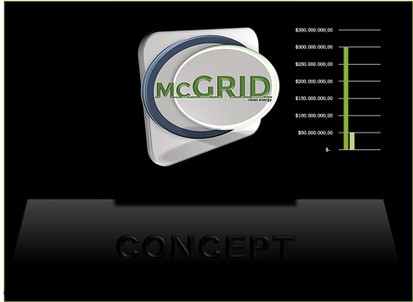
$1,00 | 1000 | 1
$3,00 | 3380 | 3

Preis der Vorzugsaktien: | $1.00 | per Watt

 | 1 | KW |  |  |  |  |  | Ertrag

1000 | $1,000.00 |  |  | $0.10 | 0.8 | 6 | $2,380.00 | $3,380.00 |  | 238%
 |  |  | 10 |  | $0.60 |  | $219.00
Menge der Aktien (Stück) | Summe |  | 100 | Preis per KW | 365 | Tagesleistung (KW) |  | Jahre | 20

